상품제안서
지니큐 핸디형 휴대용 C타입 무선 미니선풍기 | 상품코드: S36837

 |  |  |  |  |  |  | 02-713-8555 | www.synergygift.co.kr
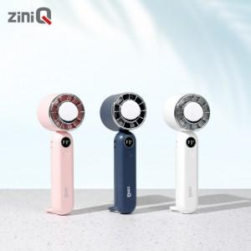

【상세/제작정보】 | <span style="font-size: 14pt;">고속 충전기 사용은 고장의 원인이 됩니다.</span>

【인쇄/포장옵션】 | 레이저 / 포장지포장

【공급단가】 | 수량 | 50~ | 100~ | 500~ | 1,000~ | 3,000~
*VAT별도 | 단가 | 10,040원 | 9,500원 | 9,040원 | 8,800원 | 8,650원

【상품 URL】 | https://www.synergygift.co.kr:443/src/goods_detail.php?gdno=36837

